влияние категории на кпд
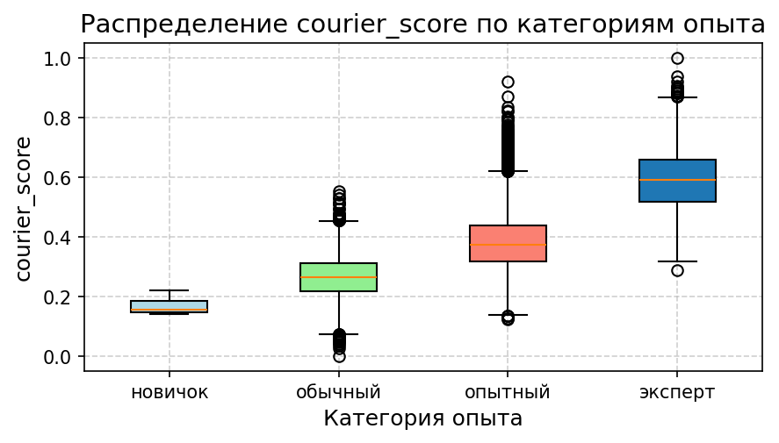
Анализ влияния категории опыта на КПД курьеров

Статистика по категориям опыта
experience_category | Количество | Среднее | Медиана | Станд. отклонение | Минимум | Максимум
новичок | 7 | 0.16925731077 | 0.15530258163 | 0.032123670817 | 0.14130728941 | 0.22038728241
обычный | 4262 | 0.26509761545 | 0.26382093224 | 0.072634571167 | 0 | 0.55373647471
опытный | 16506 | 0.3825283637 | 0.37269791839 | 0.09508124328 | 0.12240437353 | 0.92083318782
эксперт | 1761 | 0.5921909292 | 0.59202558865 | 0.10466210906 | 0.28837956962 | 1

смены_тип трансп на проср
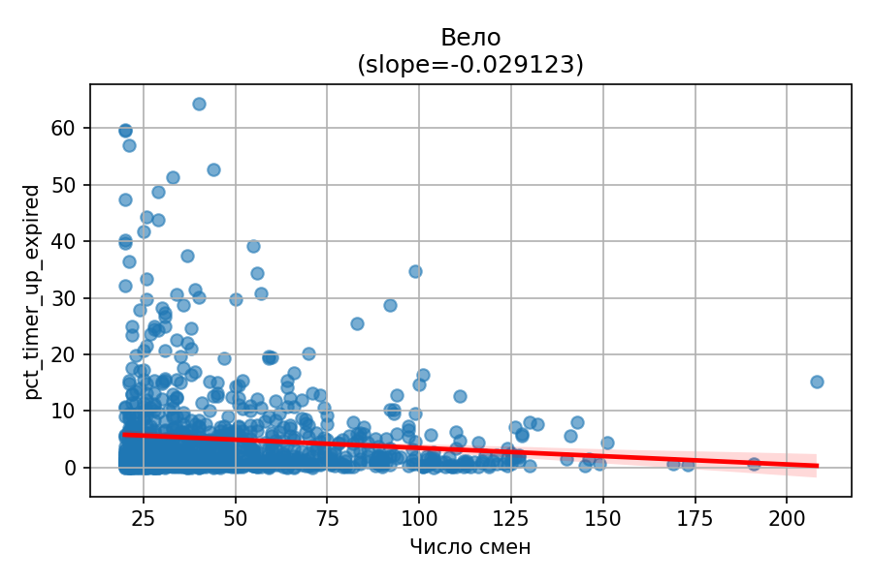
Регрессионный анализ: pct_timer_up_expired ~ total_shifts
courier_dtype | coefficient | p_value | r_squared | sample_size
Авто | -0.011991152321 | 1.2957713298E-27 | 0.0068957134839 | 17139
Электровело | -0.013621311059 | 1.0749233894E-07 | 0.0079451380332 | 3542
Пеший | -0.0051862040777 | 0.54916475685 | 0.00042479492529 | 847
Вело | -0.029123197924 | 0.00064599765646 | 0.011508126507 | 1008
Автомобильные курьеры ('courier_dtype = 'Авто'):
- Коэффициент: -0.01199 | - Каждая дополнительная смена снижает долю просроченных доставок на 1.2% | - P-значение: 1.29577E-27 (Значимость эффекта очень высока) | - R²: 0.006896 (Модель объясняет около 0.69% изменчивости)
Электровелосипедисты ('courier_dtype = 'Электровело'):
- Коэффициент: -0.01362 | - Каждая дополнительная смена снижает долю просроченных доставок на 1.36% | - P-значение: 1.07492E-07 (Значимость эффекта очень высока) | - R²: 0.007945 (Модель объясняет около 0.79% изменчивости)
Пешие курьеры ('courier_dtype = 'Пеший'):
- Коэффициент: -0.005186 | - Каждая дополнительная смена снижает долю просроченных доставок на 0.52% | - P-значение: 0.54916 (Эффект статистически незначим) | - R²: 0.000425 (Модель объясняет около 0.04% изменчивости)
Велосипедисты ('courier_dtype = 'Вело'):
- Коэффициент: -0.02912 | - Каждая дополнительная смена снижает долю просроченных доставок на 2.91% | - P-значение: 0.000646 (Значимость эффекта высока) | - R²: 0.011508 (Модель объясняет около 1.15% изменчивости)

График: Авто
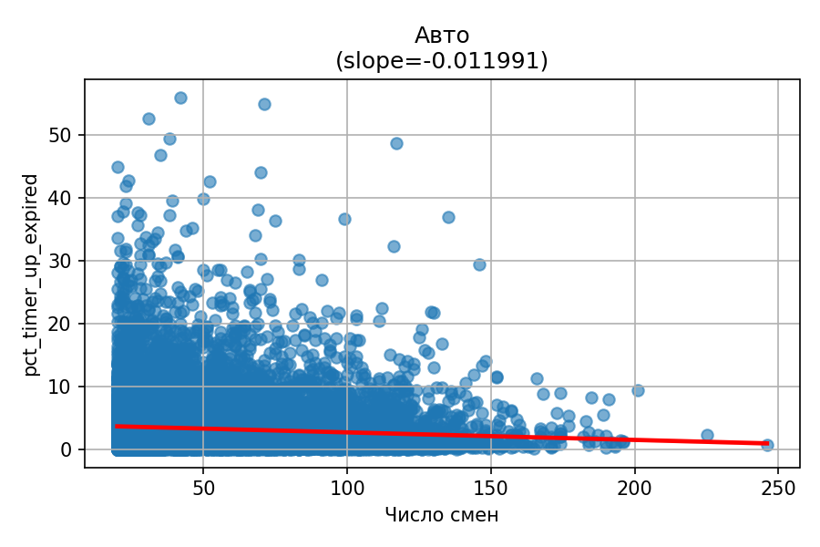

График: Электровело
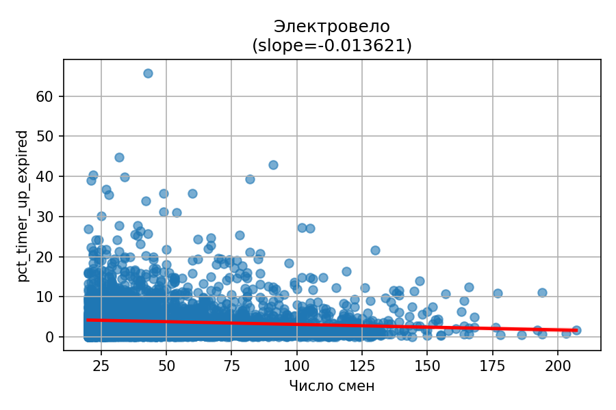

График: Пеший
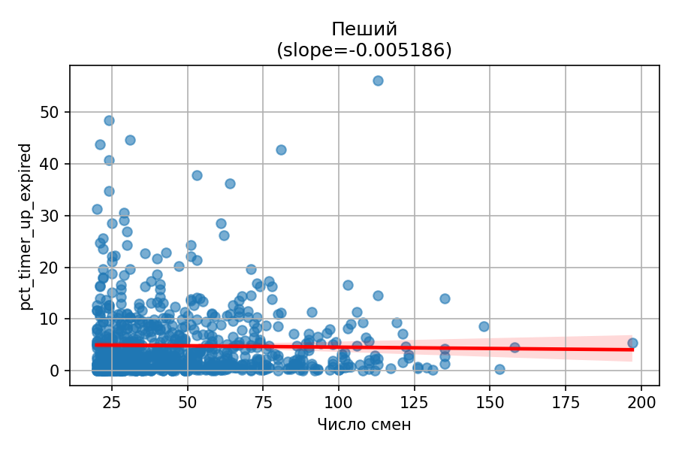

График: Вело

заказы_в_смену
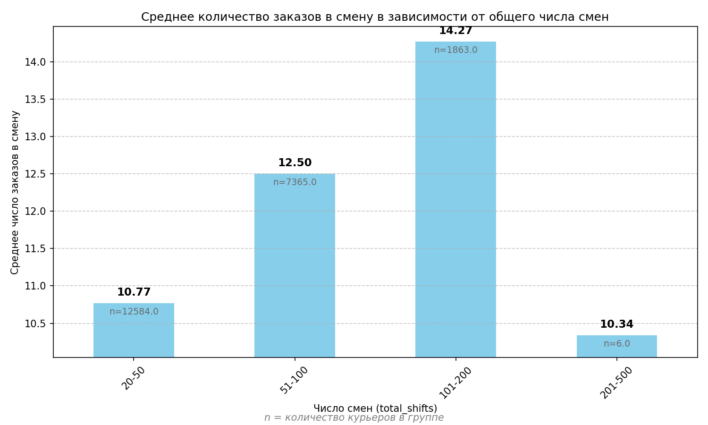
Влияние количества смен на объем исполненных заказов в смену
shift_group | avg_orders | courier_count
20-50 | 10.77 | 12584
51-100 | 12.5 | 7365
101-200 | 14.27 | 1863
201-500 | 10.34 | 6

кпд_по_типам
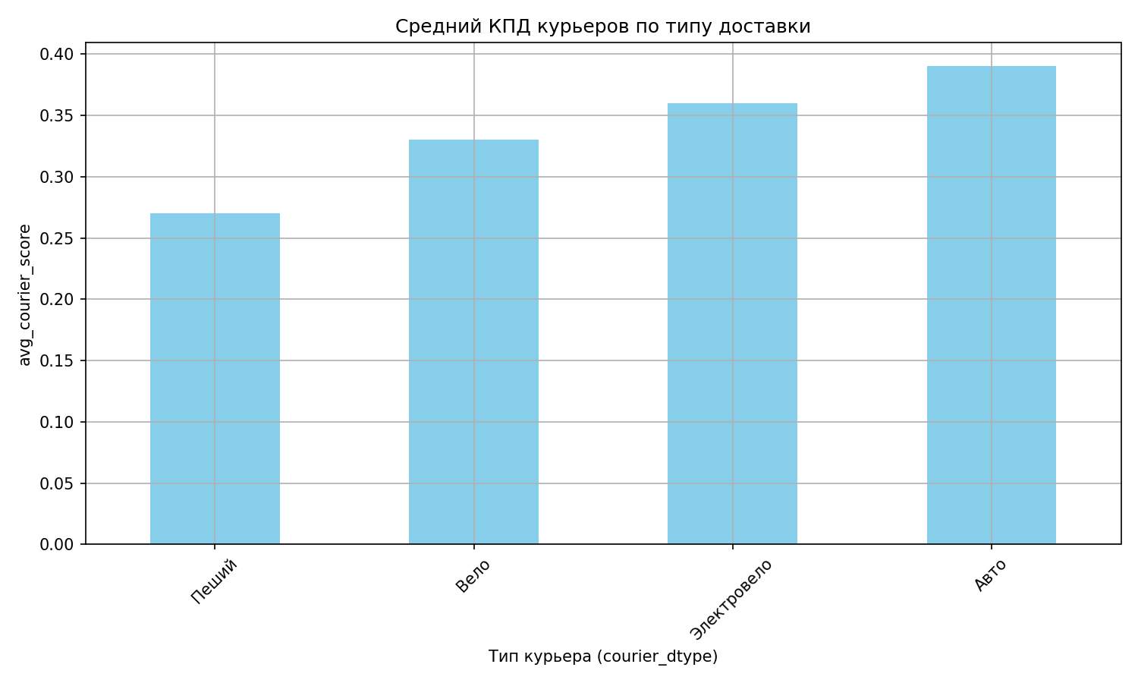
Сравнение КПД по типам курьеров
courier_dtype | avg_courier_score | courier_count | avg_orders_per_shift | avg_median_time_ratio | avg_pct_timer_up_expired | avg_stddev_up_ratio | avg_days_active
Пеший | 0.27 | 847 | 6.62 | 0.57 | 4.84 | 0.18 | 100.04
Вело | 0.33 | 1008 | 9.92 | 0.54 | 4.97 | 0.18 | 89.46
Электровело | 0.36 | 3542 | 11.35 | 0.51 | 3.77 | 0.18 | 89.46
Авто | 0.39 | 17139 | 12.01 | 0.56 | 3.32 | 0.17 | 97.7

просрочки_по_типам
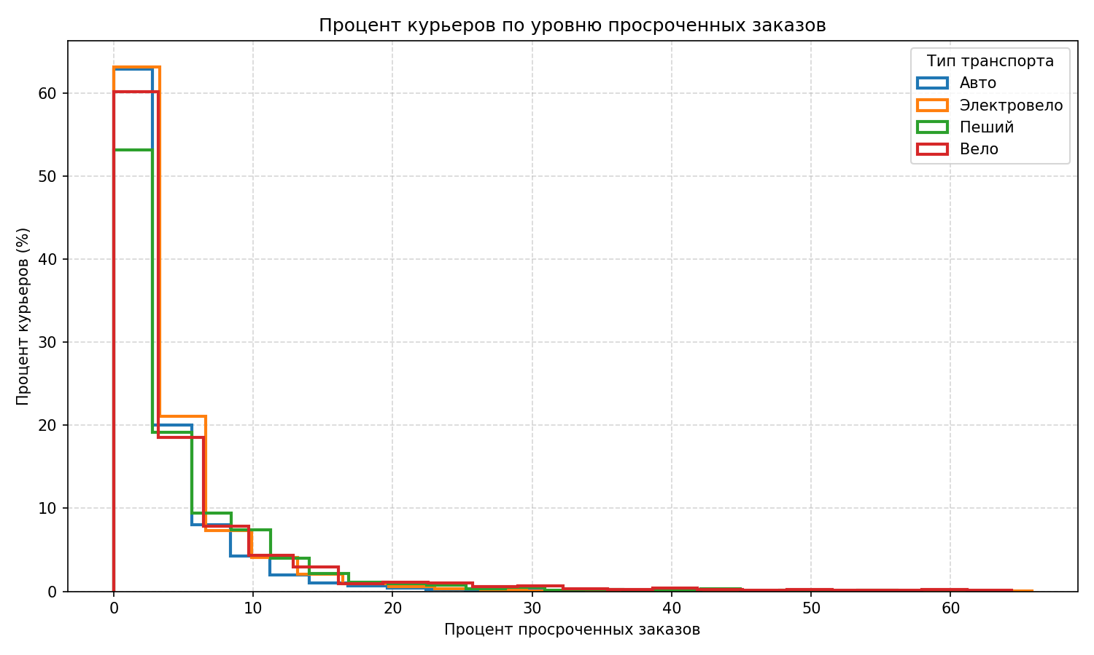
Анализ просроченных заказов по типам транспорта
Тип транспорта | Количество курьеров | Средний % просрочек | Медианный % просрочек
Авто | 17139 | 3.32 | 1.91
Электровело | 3542 | 3.77 | 2.27
Пеший | 847 | 4.84 | 2.54
Вело | 1008 | 4.97 | 2.21

опыт_и_пунктуальность
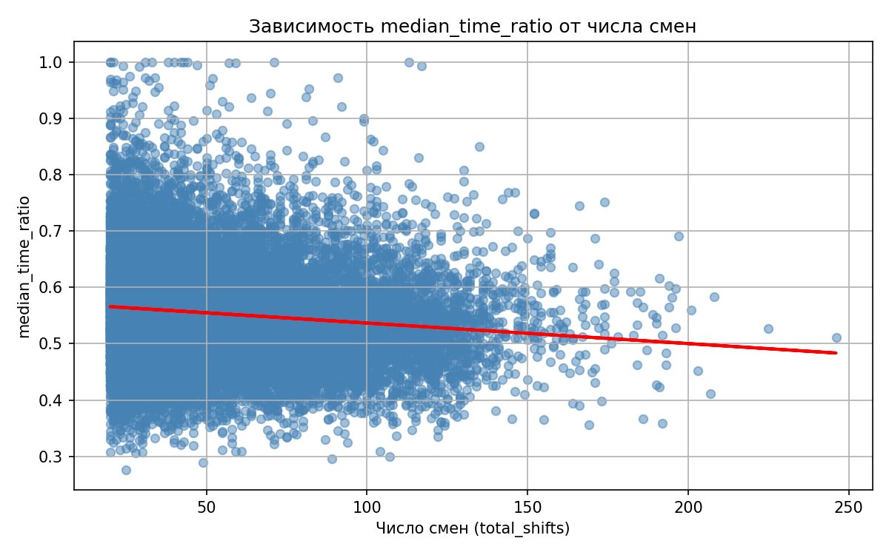
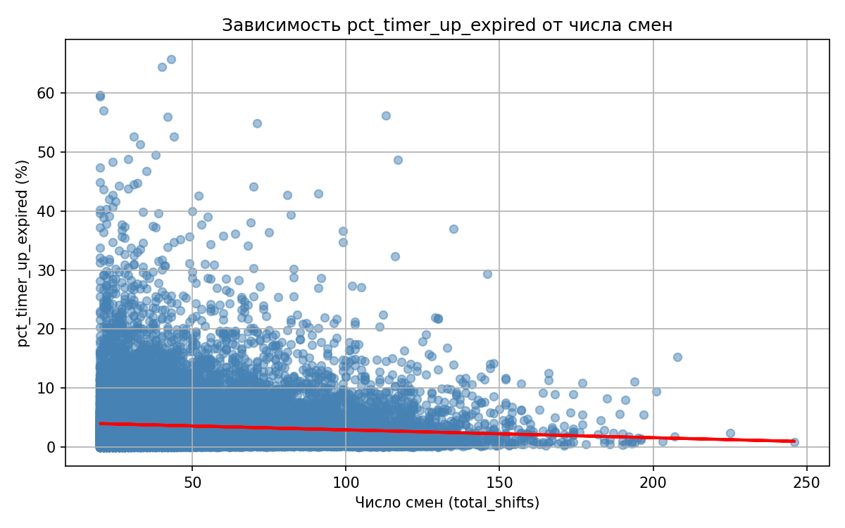
АНАЛИЗ: ВЛИЯНИЕ ОПЫТА НА ОТНОШЕНИЕ ФАКТА К ПЛАНУ
Регрессионная модель: | OLS Regression Results ============================================================================== Dep. Variable: median_time_ratio R-squared: 0.015 Model: OLS Adj. R-squared: 0.015 Method: Least Squares F-statistic: 352.8 Date: Sat, 07 Jun 2025 Prob (F-statistic): 4.08e-78 Time: 16:30:42 Log-Likelihood: 23442. No. Observations: 22536 AIC: -4.688e+04 Df Residuals: 22534 BIC: -4.686e+04 Df Model: 1 Covariance Type: nonrobust ================================================================================ coef std err t P>|t| [0.025 0.975] -------------------------------------------------------------------------------- const 0.5729 0.001 493.328 0.000 0.571 0.575 total_shifts -0.0004 1.94e-05 -18.783 0.000 -0.000 -0.000 ============================================================================== Omnibus: 2374.212 Durbin-Watson: 2.001 Prob(Omnibus): 0.000 Jarque-Bera (JB): 4410.182 Skew: 0.709 Prob(JB): 0.00 Kurtosis: 4.639 Cond. No. 122. ============================================================================== Notes: [1] Standard Errors assume that the covariance matrix of the errors is correctly specified.
Выводы:
1. С увеличением числа смен (total_shifts) курьеры становятся более пунктуальными
2. Эффект статистически значимый (p-value = 0.0000)
3. Коэффициент: -0.000364
4. R-squared: 0.0154
5. Каждая дополнительная смена снижает median_time_ratio на -0.0004

Это может говорить о том, что курьеры учатся на опыте, лучше оценивают время пути, избегают пробок и т.п.

АНАЛИЗ: ВЛИЯНИЕ ОПЫТА НА ПРОЦЕНТ ПРОСРОЧЕК
Регрессионная модель: | OLS Regression Results ================================================================================ Dep. Variable: pct_timer_up_expired R-squared: 0.007 Model: OLS Adj. R-squared: 0.007 Method: Least Squares F-statistic: 159.7 Date: Sat, 07 Jun 2025 Prob (F-statistic): 1.74e-36 Time: 16:30:42 Log-Likelihood: -66540. No. Observations: 22536 AIC: 1.331e+05 Df Residuals: 22534 BIC: 1.331e+05 Df Model: 1 Covariance Type: nonrobust ================================================================================ coef std err t P>|t| [0.025 0.975] -------------------------------------------------------------------------------- const 4.2158 0.063 66.969 0.000 4.092 4.339 total_shifts -0.0133 0.001 -12.638 0.000 -0.015 -0.011 ============================================================================== Omnibus: 18460.388 Durbin-Watson: 1.987 Prob(Omnibus): 0.000 Jarque-Bera (JB): 582751.514 Skew: 3.796 Prob(JB): 0.00 Kurtosis: 26.727 Cond. No. 122. ============================================================================== Notes: [1] Standard Errors assume that the covariance matrix of the errors is correctly specified.
Выводы:
1. Коэффициент total_shifts = -0.0133
2. Каждая дополнительная смена уменьшает процент просрочек на 0.0133%
3. P-значение: 0.0000 (статистически значимо)
4. Базовый уровень просрочек (0 смен): 4.2158%

Примеры:
На 10-й смене: 4.0831%
На 50-й смене: 3.5521%

Общий вывод:
С увеличением опыта курьеры становятся более пунктуальными
Эффект статистически значимый и стабильный
Курьеры учатся лучше планировать время, избегать пробок, выбирать маршруты

